상품제안서
라헨느 골드브릿지 와인잔 2P+트레비앙 충전식 전동 와인오프너 선물세트 | 상품코드: S37492

 |  | 02-713-8555 | www.synergygift.co.kr
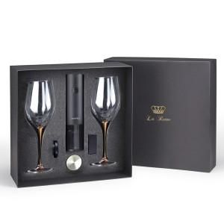

【상세/제작정보】 | ※스티커 인쇄 및 부착 가능(별도문의)

【인쇄/포장옵션】 | 레이저 / 포장지포장

【공급단가】 | 수량
*VAT별도 | 단가

【상품 URL】 | https://www.synergygift.co.kr:443/src/goods_detail.php?gdno=37492

